Passenger Cars - Fuels
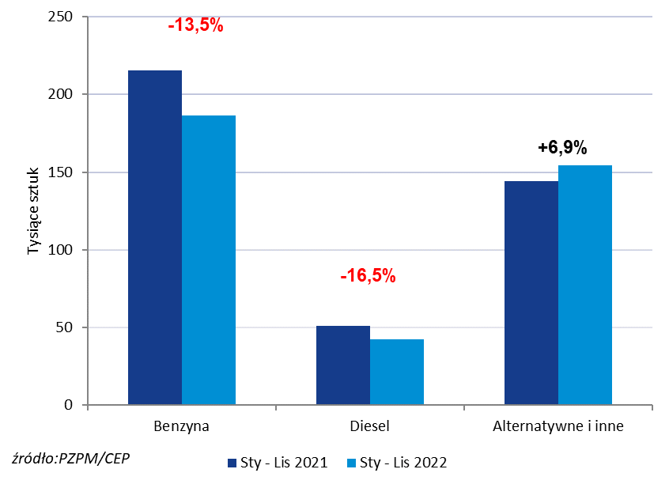
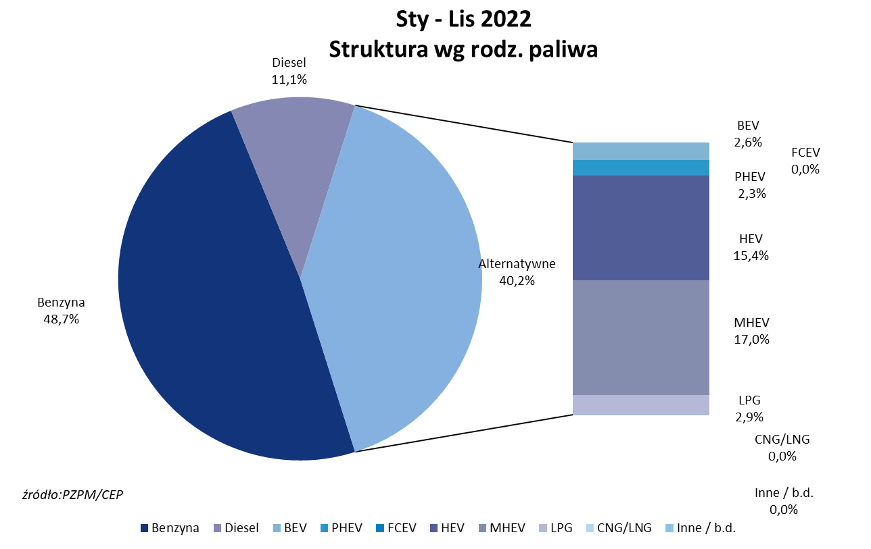
PZPM* |  |  |  |  |  |  | 2022-12-02
 |  |  |  |  |  |  | in tousand pcs
 | First Registrations of NEW Passenger Cars by Fuel Type

 | Fuel Type | Jan - Nov 2021 |  | Jan - Nov 2022 |  | Change % y/y | Share Change y/y
 |  | tous. pcs. | share % | tous. pcs. | share %
 | Petrol | 215,5 | 52.5% | 186,4 | 48.7% | -13.5% | -3,8 pp
 | Diesel | 50,8 | 12.4% | 42,4 | 11.1% | -16.5% | -1,3 pp
 | Alternative/other | 144,1 | 35.1% | 154,1 | 40.2% | +6.9% | +5,1 pp
 | w tym:
 | BEV | 5.633 | 1.4% | 10.063 | 2.6% | +78.6% | +1,3 pp
 | PHEV | 8.207 | 2.0% | 8.870 | 2.3% | +8.1% | +0,3 pp
 | FCEV | 0.064 | 0.0% | 0.041 | 0.0% | -35.9% | +0,0 pp
 | HEV | 52.530 | 12.8% | 59.012 | 15.4% | +12.3% | +2,6 pp
 | MHEV | 66.234 | 16.1% | 64.999 | 17.0% | -1.9% | +0,8 pp
 | LPG | 11.4 | 2.8% | 11.1 | 2.9% | -3.1% | +0,1 pp
 | CNG/LNG | 0.005 | 0.0% | 0.000 | 0.0% | -100.0% | +0,0 pp
 | Other / n.a. | 0.001 | 0.0% | 0.000 | 0.0% | -100.0% | +0,0 pp
 | Source: PZPM on the basis of CEP (Central Register of Vehicles)

